Лист1
ID | Title
BR_01_kw_task | Задание создается при менее 50% кириллицы в названии
Environment | Summary
От браузера не зависит. | На странице "Добавить задание на биржу" при вводе в поле "Основная задача" названия, полностью состоящего из английских слов, нет сообщения "Текст должен быть на русском языке". Задание создается. В поле "Детальное описание задачи" ошибка не повторяется.
Severity | Preconditions
Minor | https://kwork.ru/new_project Данные для ввода Название задания: Develop an app Описание задания: Разработать приложение для мониторинга сетей Цена (рублей): 10000 Категория: Разработка и IT Подкатегория: Компьютерная и IT помощь
Priority | Steps to reproduce
Medium | 1. Ввести название задания в поле "Основная задача" 2. Ввести описание задания в поле "Детальное описание задачи" 3. Установить цену в поле "Цена не более" 4. Выбрать категорию и подкатегорию 5. Кликнуть "Разместить"
Expected result | Actual result
Под полем "Основная задача" появляется сообщение "Текст должен быть на русском языке". Задание не создано. Пользователь остается на странице https://kwork.ru/new_project . | Пользователь перешел на страницу https://kwork.ru/manage_projects . В разделе "Мои проекты" появилось созданное задание с указанным названием и ценой.
Attachments
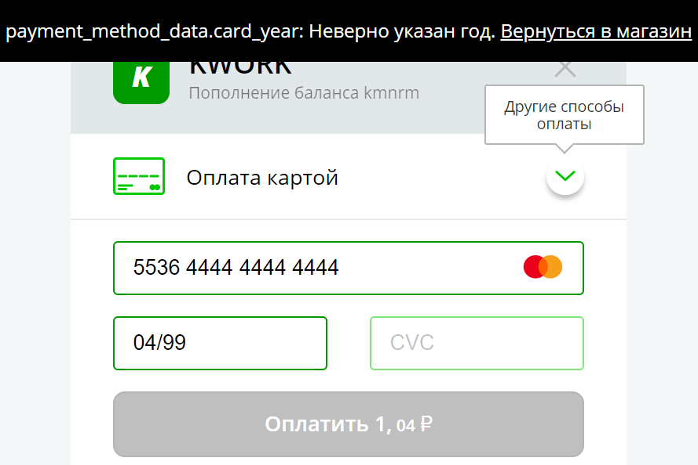 Скриншот страницы "Добавить задание на биржу" после клика на кнопке "Разместить" (при названии и описании с 0% кириллицы).

ID | Title
BR_02_kw_task | Задание создается при 1 символе в названии
Environment | Summary
От браузера не зависит. | На странице "Добавить задание на биржу" при вводе в поле "Основная задача" названия, состоящего из 1 символа, нет сообщения "Название не может состоять из одной буквы".
Severity | Preconditions
Minor | https://kwork.ru/new_project Данные для ввода Название задания: Ъ Описание задания: Разработать приложение для мониторинга сетей Цена (рублей): 10000 Категория: Разработка и IT Подкатегория: Компьютерная и IT помощь
Priority | Steps to reproduce
High | 1. Ввести название задания в поле "Основная задача" 2. Ввести описание задания в поле "Детальное описание задачи" 3. Установить цену в поле "Цена не более" 4. Выбрать категорию и подкатегорию 5. Кликнуть "Разместить"
Expected result | Actual result
Под полем "Основная задача" появилось сообщение об ошибке: "Название не может состоять из одной буквы". Задание не создано. Пользователь остается на странице https://kwork.ru/new_project . | Пользователь перешел на страницу https://kwork.ru/manage_projects . В разделе "Мои проекты" появилось созданное задание с указанным названием и ценой.

ID | Title
BR_03_kw_task | Задание создается при 1 символе в описании
Environment | Summary
От браузера не зависит. | На странице "Добавить задание на биржу" при вводе в поле "Детальное описание задания" описания, состоящего из 1 символа, нет сообщения "Описание не может состоять из одной буквы".
Severity | Preconditions
Minor | https://kwork.ru/new_project Данные для ввода Название задания: Разработать что-нибудь Описание задания: Ъ Цена (рублей): 10000 Категория: Разработка и IT Подкатегория: Компьютерная и IT помощь
Priority | Steps to reproduce
High | 1. Ввести название задания в поле "Основная задача" 2. Ввести описание задания в поле "Детальное описание задачи" 3. Установить цену в поле "Цена не более" 4. Выбрать категорию и подкатегорию 5. Кликнуть "Разместить"
Expected result | Actual result
Под полем "Детальное описание задачи" появилось сообщение об ошибке: "Название не может состоять из одной буквы". Задание не создано. Пользователь остается на странице https://kwork.ru/new_project . | Пользователь перешел на страницу https://kwork.ru/manage_projects . В разделе "Мои проекты" появилось созданное задание с указанным названием и ценой.

